Hosting
Proveedores Hosting
Servicios | DreamHost | Servcios | HostGator | Servicios | IONOS | Servicios | BlueHost
1 sitio web | X | 1 sitio web | X | 1 sitio web | X | 1 sitio web | X
1 sitio web WordPress | X | 1 sitio web WordPress | X | 1 sitio web WordPress |  | 1 sitio web WordPress
100 GB de almacenamiento |  | 100 GB de almacenamiento |  | 100 GB de almacenamiento | X | 100 GB de almacenamiento | X
Ancho de banda sin medición | X | Ancho de banda sin medición |  | Ancho de banda sin medición |  | Ancho de banda sin medición | X
Correo comercial gratis |  | Correo comercial gratis | X | Correo comercial gratis | X | Correo comercial gratis | X
Certificado SSL gratis | X | Certificado SSL gratis | X | Certificado SSL gratis | X | Certificado SSL gratis | X
Soporte en español | X | Soporte en español | X | Soporte en español | X | Soporte en español | X
Creador de sitios web | X | Creador de sitios web | X | Creador de sitios web |  | Creador de sitios web
Garantia de actividad | X | Garantia de actividad | X | Garantia de actividad | X | Garantia de actividad | X
Recursos cPanel |  | Recursos cPanel | X | Recursos cPanel |  | Recursos cPanel
Copias de seguridad | X | Copias de seguridad |  | Copias de seguridad |  | Copias de seguridad
Garantía de reembolso | X | Garantía de reembolso | X | Garantía de reembolso |  | Garantía de reembolso
Dominio gratis con un plan anual | X | Dominio gratis con un plan anual | X | Dominio gratis con un plan anual | X | Dominio gratis con un plan anual | X
Total Servicios | 10 | Total Servicios | 10 | Total Servicios | 7 | Total Servicios | 8
Valor por mes | 8,765 | Valor por mes | 18,450 | Valor por mes | 1,852 | Valor por mes | 16,193
Valor por año | 105,180 | Valor por año | 221,400 | Valor por año | 22,224 | Valor por año | 194,316

DreamHost |  | HostGator |  | IONOS |  | BlueHost
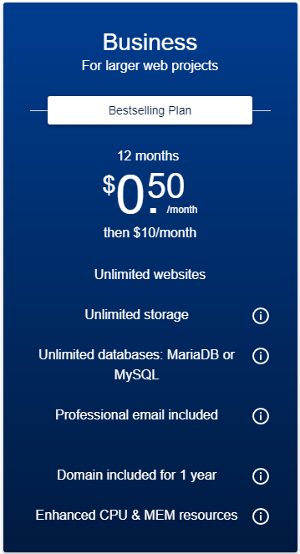
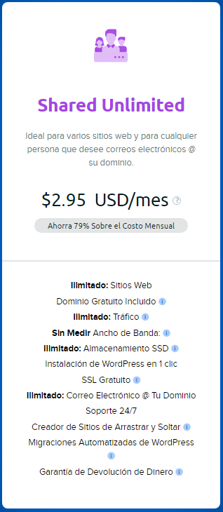



Resultado Final
MEJOR PROVEEDOR HOSTING
Proveedor 3

PC
Proveedores PC
Características | Gtech Systems | Características | Clones & Periféricos | Características | Tauret Computadores | Características | Info Shop
Chasis RGB | X | Chasis RGB | X | Chasis RGB | X | Chasis RGB | X
AMD Ryzen 5 5600G | X | AMD Ryzen 5 5600G | X | AMD Ryzen 5 5600G | X | AMD Ryzen 5 5600G | X
Board A520 AM4 | X | Board A520 AM4 | X | Board A520 AM4 | X | Board A520 AM4 | X
RAM 16GB 3000Mhz - 3600Mhz | X | RAM 16GB 3000Mhz - 3600Mhz | X | RAM 16GB 3000Mhz - 3600Mhz | X | RAM 16GB 3000Mhz - 3600Mhz | X
Fuente de poder 500W - 650W 80+ Bronze | X | Fuente de poder 500W - 650W 80+ Bronze | X | Fuente de poder 500W - 650W 80+ Bronze | X | Fuente de poder 500W - 650W 80+ Bronze | X
HDD |  | HDD |  | HDD | X | HDD
SSD M.2 | X | SSD M.2 | X | SSD M.2 |  | SSD M.2 | X
Teclado + mouse | X | Teclado + mouse | X | Teclado + mouse | X | Teclado + mouse | X
Monitor 24 pulgadas | X | Monitor 24 pulgadas | X | Monitor 24 pulgadas | X | Monitor 24 pulgadas | X
Windows 11 | X | Windows 11 | X | Windows 11 | X | Windows 11 | X
Total Servicios | 9 | Total Servicios | 9 | Total Servicios | 9 | Total Servicios | 9
Valor | 4'331.752 | Valor | 3'988.000 | Valor | 3'999.900 | Valor | 3'519.000

NOTA: Los costos de los componentes varian de acuerdo a referencias y características, por ejemplo, si el monitor es curvo, el tipo de panel, el tiempo de respuesta, la tasa de refresco, etc. LAS COTIZACIONES CON LO ANTERIOMENTE MENCIONADO, SE MUESTRAN EN LAS SIGUIENTES IMÁGENES.

Gtech Systems |  |  |  | Clones & Periféricos

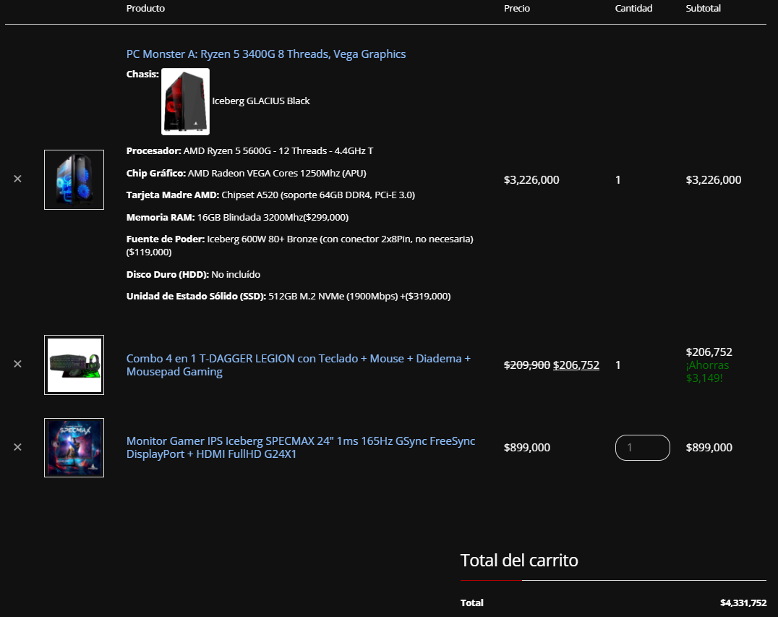
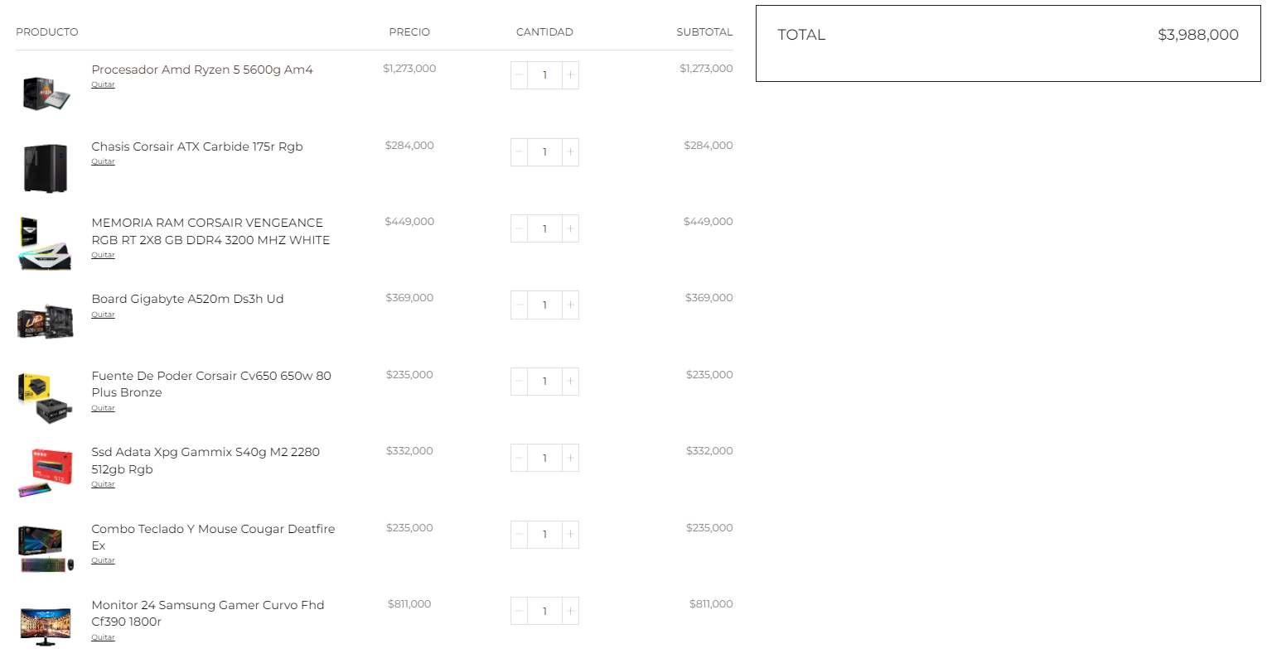

Tauret Computadores |  |  |  | Info Shop

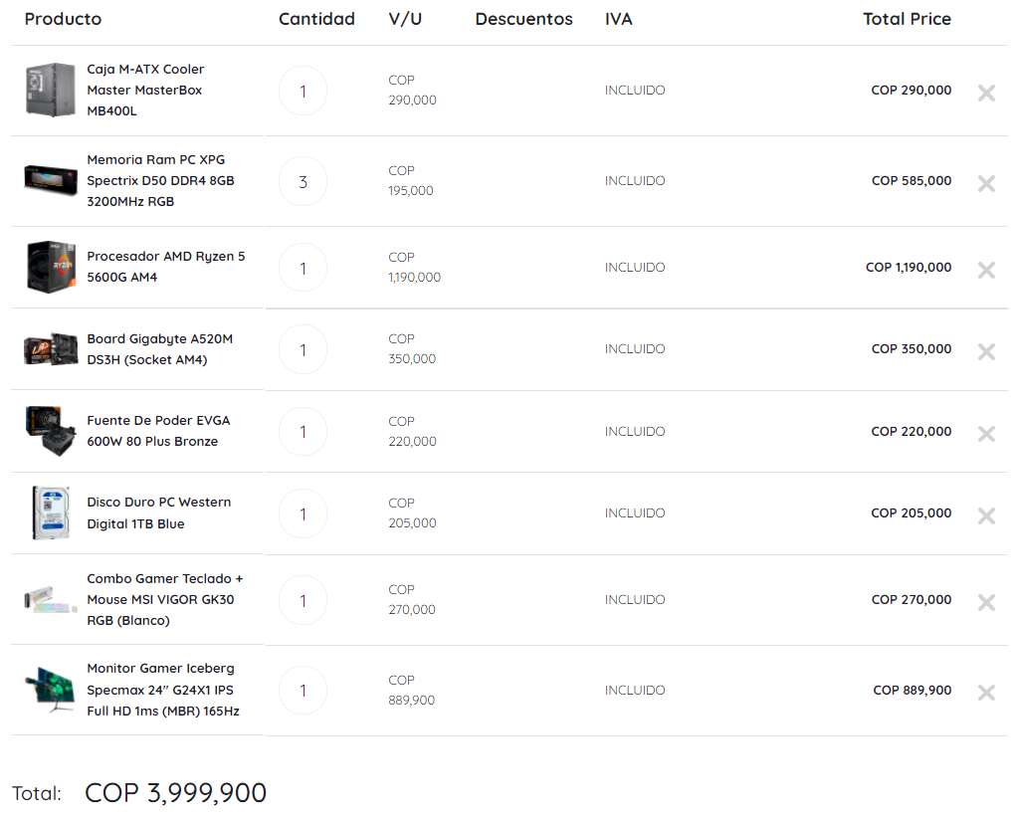
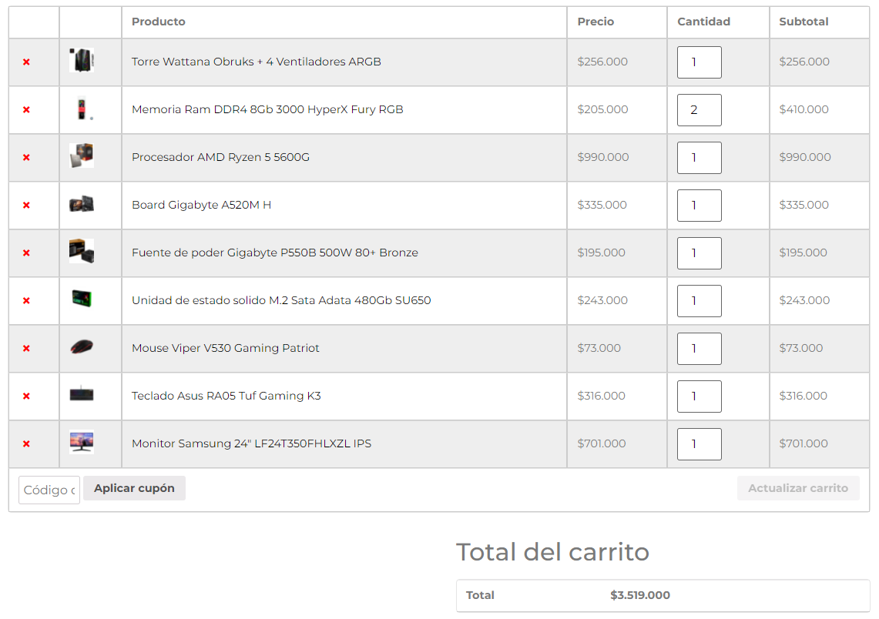

Resultado Final
MEJOR PROVEEDOR EQUIPOS
Proveedor 4

